Bug report 1
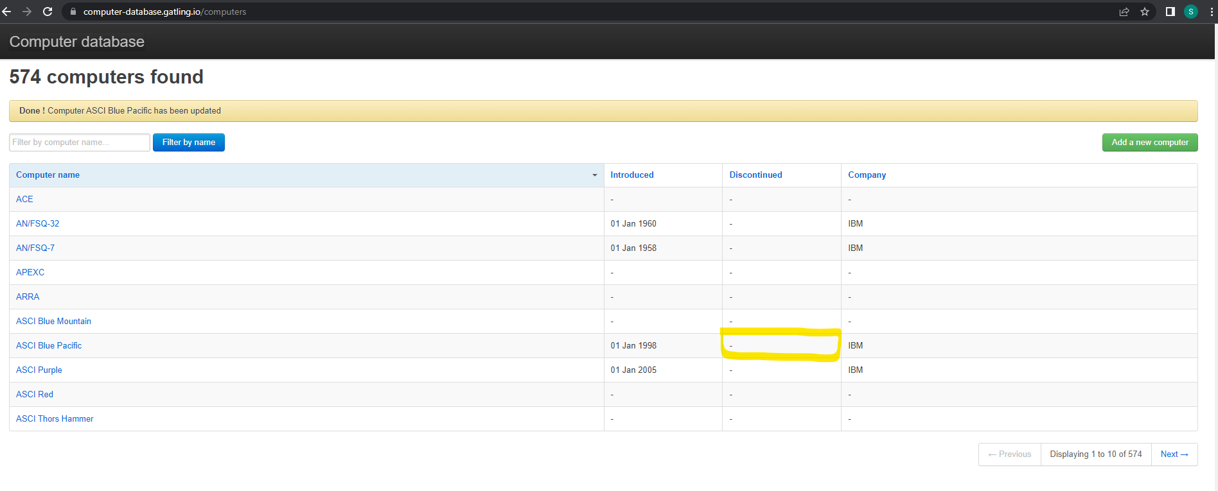
Bug ID | Bug Name | Description | Steps to reproduce | Test data | Expected result | Actual result | Repro rate | Attachments | Priority | Severity

 | Situacija: u dato polje trebad da unesem "Disconitued" datum i uspesno sam uneo

BR- 01 | U polje "Discontinued" moguce je uneti Discontinued datum | U polje koje je namenjno za upisivanje Discontinued datum, upisujemo validan Discontinued datum i pojavljuje se u tom polju | 1. Otvaramo stranicu: https://computer-database.gatling.io/computers
 |  |  | 2. Pod Computer Name biramo "ASCI Blue Pacific"
 |  |  | 3. Klikon na "ASCI Blue Pacific" odvodi nas na stranicu "Edit computer"
 |  |  | 4. Na stranici "Edit Computer" vidimo da su popunjena polja "Computer Name", "Introduced", "Company", a da je smao neophodno popuniti polje "Discontinued"
 | Test Case 1 je pao |  | 5. U polje "Discontinued" unosimo validan datum , a nakon toga kliknemo na dugme "Save this computer" | 2008-10-10 | Nakon unesenog validnog datuma, ocekivano stanje je da na pocetnoj stranici u "Discontinued" polju stoji datum koji smo prethodno uneli | Validno uneseni datum ne prikazuje se na pocetnoj sranici u "Discontinued" polju | 100% |  | High | High

 |  |  |  |  |  | Za svaki slucaj ova slika ispod je ovde stavljena, ukoliko kvalitet slike iz polja "Attachments" nije zadovoljavajuci. Slika u polju attachment je dodatana na sledeci nacin: Inser > Image > Insert an image in the cell

Bug report 2
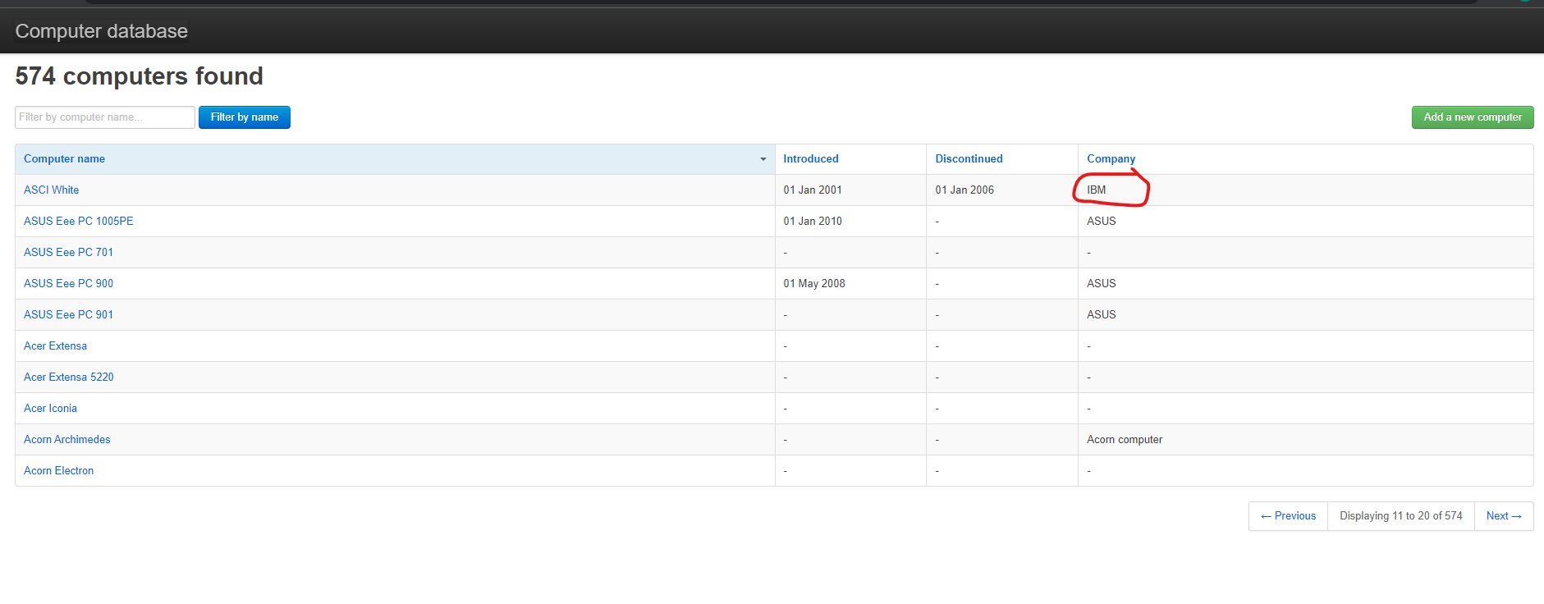
Bug ID | Bug Name | Description | Steps to reproduce | Test data | Expected result | Actual result | Repro rate | Attachments | Priority | Severity

 | Situacija: u dato polje "Company" potrebno je izmeniti naziv kompanije, tj. izabrati drugu kompaniju

BR- 01 | u polje "Company" moguce je izabrati drugu kompaniju | U polje "Company" biramo drugu kompaniju umesto IBM | 1. Otvaramo stranicu: https://computer-database.gatling.io/computers
 |  |  | 2. Pod Computer Name biramo "ASCI White"
 |  |  | 3. Klikom na "ASCI White" odvodi nas na stranicu "Edit computer"
 |  |  | 4. Na stranici "Edit Computer" vidimo da su popunjena polja "Computer Name", "Introduced", "Discontinued", "Company", ali je potrebno promeniti naziv kompanije iz IBM u Apple Inc.
 | Test Case 2 je pao |  | 5. U polje "Company" umesto IBM biramo Apple Inc., a onda kliknemo na button "Save this computer" | Apple Inc. | Nakon uspeno odabranog Company - "Apple inc.", ocekivano je da se na pocetnoj stranici u koloni Company promenio naziv kompanije Apple Inc. | Validno izabrana kompanija "Apple Inc." ne stoji na pocetnoj stranici u polju "Company", vec i dalje stoji IBM | 100% |  | High | High

 |  |  |  |  |  | Za svaki slucaj ova slika ispod je ovde stavljena, ukoliko kvalitet slike iz polja "Attachments" nije zadovoljavajuci. Slika u polju attachment je dodatana na sledeci nacin: Inser > Image > Insert an image in the cell

